等级开启
caseID | 路径 | 测试点描述 | step No. | 操作步骤 | 数据选择 | 预期结果 | P/F | 表单编号 | 备注
 | 基本 | loading触发条件 | 1 | 在不同情况下触发loading，查看loading界面 | 进入战斗对局 | 触发loading界面 | P
 |  |  |  |  | 退出战斗对局 | 触发loading界面 | F | BG-2363
 |  |  |  |  | 登陆游戏进入主场景 | 触发loading界面，但loading界面逻辑是单独的 | F | BG-2358

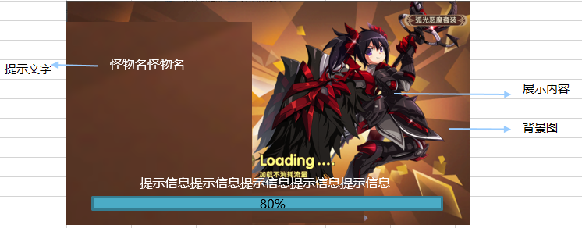
 | 基本 | loading界面UI | 1 | 查看loading界面 |  | loading界面包含背景图、展示内容，展示文字、进度条、提示信息 | P
 |  |  | 2 | 查看背景图 | 进入金币试练对局 | 展示内容确定逻辑 | P
 |  |  |  |  | 进入经验试练对局 | 展示内容确定逻辑 | P
 |  |  |  |  | 进入通天塔对局 | 展示内容确定逻辑 | P
 |  |  |  |  | 进入普通副本对局 | 展示内容确定逻辑 | P
 |  |  |  |  | 进入公会副本 | 展示内容确定逻辑 | F | BG-2359
 |  |  |  |  | 进入公会boss | 展示内容确定逻辑
 |  |  |  |  | 进入PVP | 展示内容确定逻辑 | F | BG-2360
 |  |  | 3 | 查看展示内容 | 进入金币试练对局 | 展示内容确定逻辑 | P
 |  |  |  |  | 进入经验试练对局 | 展示内容确定逻辑 | P
 |  |  |  |  | 进入通天塔对局 | 展示内容确定逻辑 | P
 |  |  |  |  | 进入普通副本对局 | 展示内容确定逻辑 | P
 |  |  |  |  | 进入公会副本 | 展示内容确定逻辑 | P
 |  |  |  |  | 进入公会boss | 展示内容确定逻辑
 |  |  |  |  | 进入PVP | 展示内容确定逻辑 | P
 |  |  | 4 | 查看展示文字 | 进入金币试练对局 | 展示内容确定逻辑 | P
 |  |  |  |  | 进入经验试练对局 | 展示内容确定逻辑 | P
 |  |  |  |  | 进入通天塔对局 | 展示内容确定逻辑 | P
 |  |  |  |  | 进入普通副本对局 | 展示内容确定逻辑 | P
 |  |  |  |  | 进入公会副本 | 展示内容确定逻辑 | P
 |  |  |  |  | 进入公会boss | 展示内容确定逻辑
 |  |  |  |  | 进入PVP | 展示内容确定逻辑 | P
 |  |  | 5 | 查看进度条 | 位置 | 如图 | P
 |  |  |  |  | 样式 | 如图 | P
 |  |  |  |  | 内容 | 显示进度百分比 | F | BG-2369
 |  |  |  | 查看进度条变化 |  | 根据加载进度，进度条增长 | P
 |  |  | 6 | 查看提示信息 | 位置 | 如图 | P
 |  |  |  |  | 内容 | 从配置的提示信息中随机抽一个显示 | P
 |  |  |  |  | 内容-特殊 | 一行文字显示不下时向上顶 | F | BG-2367

 | 基本 | 展示内容确定逻辑 | 1 | 查看展示内容组显示 | 配置展示内容组内容为A | 始终显示展示内容组A | P
 |  |  |  |  | 配置展示内容组为A、B、C | 随机显示A、B、C中一个展示内容组 | P
 |  |  | 2 | 查看确定展示组的具体显示内容 | 展示内容位置 | 展示内容位置与配置的组内位置一致 | P
 |  |  |  |  | 展示文字位置 | 展示文字位置与配置的组内位置一致 | P
 |  |  |  |  | 背景图 | 背景图与配置的背景图一致 | P
 |  |  |  |  | 展示内容文字 | 展示内容文字与配置的展示内容一致 | P

 | 基本 | 未配置场景组 | 1 | 进入不同的对局，对应组未配置 | 进入金币试练对局 | 从默认场景组中选择loading界面 | P
 |  |  |  |  | 进入经验试练对局 | 从默认场景组中选择loading界面 | P
 |  |  |  |  | 进入通天塔对局 | 从默认场景组中选择loading界面 | P
 |  |  |  |  | 进入普通副本对局 | 从默认场景组中选择loading界面 | P
 |  |  |  |  | 进入公会副本 | 从默认场景组中选择loading界面 | P
 |  |  |  |  | 进入公会boss | 从默认场景组中选择loading界面
 |  |  |  |  | 进入PVP | 从默认场景组中选择loading界面 | P

